2021
Model: | VD 1441 EBX

 |  |  |  | 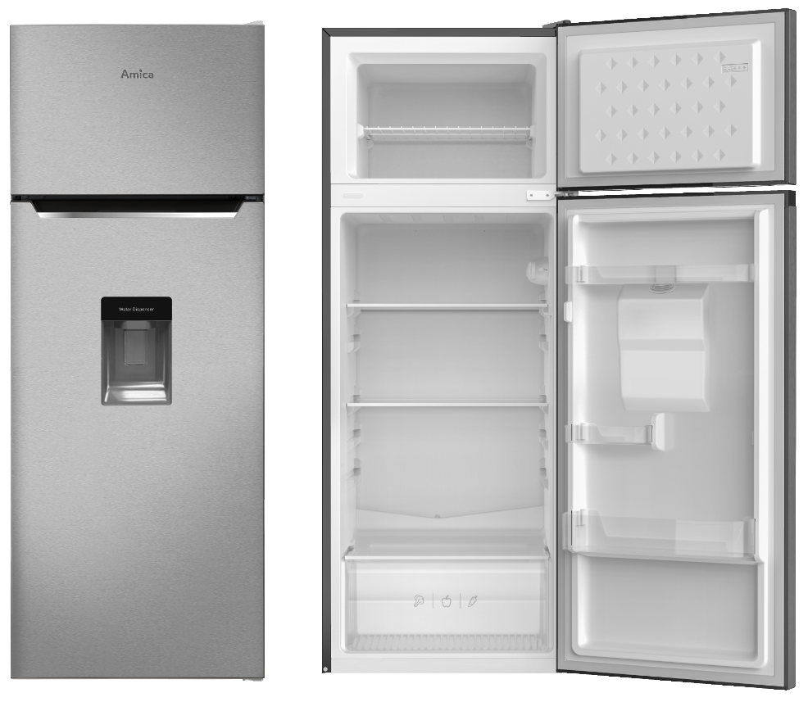
Dvoudveřová chladnička
F

Doporučená MOC (vč. DPH): |  | 8,599 Kč

Provozní vlastnosti:

Energetická třída: |  | F
Celkový čistý objem: |  | 211 | litrů
Čistý objem chlazení: |  | 170 | litrů
Čistý objem mrazení: |  | 41 | litrů

Roční spotřeba energie: |  | 220 | kWh
Mrazící výkon: |  | 2 | kg/24h
Akumulační doba: |  | 15 | hodin
Hlučnost: |  | 41 | dB

Funkce:

Mechanické ovládání termostatu
Automatické odmrazování chladící části
LED osvětlení |  |  |  | Barva: |  | Nerez
Třída mrazícího prostoru: |  | 4 | *

 |  |  |  | Rozměry:

 |  |  |  |  | Výška: | 144 | cm
 |  |  |  |  | Šířka: | 54 | cm
 |  |  |  |  | Hloubka: | 55 | cm

Konstrukce:

Poličky v chladničce: |  | 3
Zásuvky na zeleninu: |  | 1
Přihrádky ve dveřích chladničky: |  | 3
Poličky v mrazáku: |  | 1
Možnost otočení otvírání dveří
Výdejník vody ve dveřích
Safety glass
 |  |  |  | Objednací kód: |  | 1191493

Ostatní údaje:

Klimatická třída: |  | ST
Druh chladiva: |  | R600a

